第４号様式
記入例 2023/1/5
同年であれば 1/５で可
（ 表示：令和５年１月５日 ）
（第４号様式）

大分県知事 殿

認定特定行為業務従事者認定証 交付申請書（省令別表第１号、第２号研修修了者対象）

 | 社会福祉士及び介護福祉士法附則第１１条に定める認定特定行為業務従事者の認定を受けたいので、 下記のとおり、関係書類を添えて申請します。

記入例 1983/5/12 と打つと元号で入ります。
（ 表示：昭和５８年５月１２日 ）
 | 申請者 | フリガナ |  |  |  |  |  |  |  | 生年月日
 |  | 氏名
 |  | 住所 |  | （郵便番号 |  | - | )
 |  |  |  |  | 都 道 |  |  | 市 区
 |  |  |  |  | 府 県 |  |  | 町 村
 |  | 電話番号
 | 所属事業所 | 事業所名
 |  | 事業所電話番号
 |  | 事業所担当者名
 | たん吸引等研修 | 研修機関名
 |  | 研修機関所在地 |  | （郵便番号 |  | - | )
 |  |  |  |  | 都 道 |  |  | 市 区
 |  |  |  |  | 府 県 |  |  | 町 村
 |  |  |  | （ビルの名称等）
 |  | 研修機関電話番号
 |  | 認定を受けようとする特定行為 |  |  |  |  |  |  | 研修修了年月日/修了証明番号

 |  |  | １．口腔内の喀痰吸引 |  |  |  |  |  | 令和 |  | 年 | 月 | 日/第 | 号
 |  |  | ２．鼻腔内の喀痰吸引 |  |  |  |  |  | 令和 |  | 年 | 月 | 日/第 | 号
 |  |  | ３．気管カニューレ内部の喀痰吸引 |  |  |  |  |  | 令和 |  | 年 | 月 | 日/第 | 号
 |  |  | ４．胃ろう又は腸ろうによる経管栄養 |  |  |  |  |  | 令和 |  | 年 | 月 | 日/第 | 号
 |  |  | ５．経鼻経管栄養 |  |  |  |  |  | 令和 |  | 年 | 月 | 日/第 | 号 | ○

 | 備考１ | 社会福祉士及び介護福祉士法施行規則別表第３号研修（特定の者対象の研修）を受講した方は第４号様式の２により申請してください。
 | ２ | 認定を受けようとする特定行為に「○」を記入してください。
 | ３ | 下記に記載する添付資料を併せて提出してください。

 | 添付書類
 | １ | 住民票
 | ２ | 申請書が法附則第１１条の第３項各号に該当しないことを誓約する書面
 | ３ | 喀痰吸引等研修の修了証明書

記入例（１・２号修了者記入例）
提出日を記入してください
（第４号様式）

 |  |  |  |  |  |  |  |  |  |  | 令和２年４月１０日
大分県知事 殿

認定特定行為業務従事者認定証 交付申請書（省令別表第１号、第２号研修修了者対象）

 | 社会福祉士及び介護福祉士法附則第１１条に定める認定特定行為業務従事者の認定を受けたいので、 下記のとおり、関係書類を添えて申請します。

住民票に記載している住所・氏名を記入してください。
 | 申請者 | フリガナ |  | ブンゴ タロウ |  |  |  |  | 生年月日 | 昭和・平成
 |  | 氏名 |  | 豊後 太郎 |  |  |  |  |  | 54 | 年 | 6 | 月 | 6 | 日
 |  | 住所 |  | （郵便番号○○○－○○○○）
 |  |  |  | 大分 | 都 道 | 玖珠郡 玖珠 | 市 区 | 大字帆足○○○番地の○
 |  |  |  |  | 府 県 |  | 町 村
・できるだけ事業所ごとに提出をお願いします。
・事業所に所属してない場合は「個人登録」と記入
ください。
 |  | 電話番号
 | 所属事業所 | 事業所名 |  | 特別養護老人ホーム○○
 |  | 事業所電話番号 |  | ０９７－○○○ー○○○○ （提出した書類について対応出来る方の電話番号）
 |  | 事業所担当者名 |  | 中津 由布子 （提出した書類について対応の出来る方）
 | たん吸引等研修 | 研修機関名 |  | 介護専門学校大分校
 |  | 研修機関所在地 |  | （郵便番号○○○－○○○○）
 |  |  |  | 大分 | 都 道 | 大分 | 市 区 | ○○○1丁目○番○号
 |  |  |  |  | 府 県 |  | 町 村
 |  |  |  | （ビルの名称等）
 |  | 研修機関電話番号 |  | ０９７－○○○ー○○○○
実地研修修了証明書どおりに記載してください。
 |  | 認定を受けようとする特定行為 |  |  |  |  |  | 研修修了年月日/修了証明番号

 |  | ○ | １．口腔内の喀痰吸引 |  |  |  |  | 令和 ２ 年 ３ 月 ３０ 日/第 １２３４５６ 号
 |  | ○ | ２．鼻腔内の喀痰吸引 |  |  |  |  | 令和 ２ 年 ３ 月 ３０ 日/第 １２３４５６ 号
 |  |  | ３．気管カニューレ内部の喀痰吸引 |  |  |  |  | 令和 年 月 日/第 号
 |  | ○ | ４．胃ろう又は腸ろうによる経管栄養 |  |  |  |  | 令和 ２ 年 ３ 月 ３０ 日/第 １２３４５６ 号
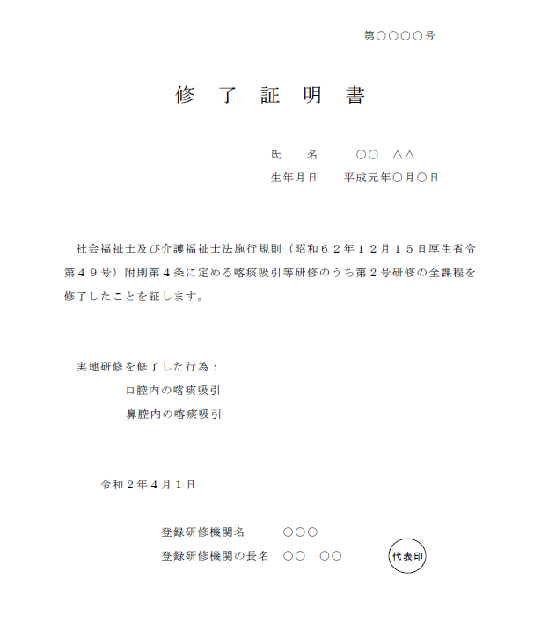
 |  |  | ５．経鼻経管栄養 |  |  |  |  | 令和 年 月 日/第 号

 | 備考１ | 社会福祉士及び介護福祉士法施行規則別表第三号研修（特定の者対象の研修）を受講した方は第４号様式の２により申請してください。
 | ２ | 認定を受けようとする特定行為に「○」を記入してください。
 | ３ | 下記に記載する添付資料を併せて提出してください。

 | 添付書類
 | １ | 住民票
 | ２ | 申請書が法附則第１１条の第３項各号に該当しないことを誓約する書面
 | ３ | 喀痰吸引等研修の修了証明書

